表紙
202１年度新人研修開発課題

天気概況アプリ
機能設計書

 | 1.0版
 | 2021-06-08

 |  | 承 認 | 査 閲

ホーム画面
ドキュメント名 |  | サブシステム名 |  | 版 | 日付 | 作成者
機能設計書 |  | 天気概況システム |  | 1.0版 | 2021-06-08 | 中村

画面レイアウト | 画面名
 | 検索画面


画面イメージ |  |  | 画面説明
 |  |  | この画面では、図のような都道府県の地点をクリックできるボタンがある画面です。 地点をクリックするとその地点の登録画面に遷移します。
Home

Help
Registration


地点をクリック！

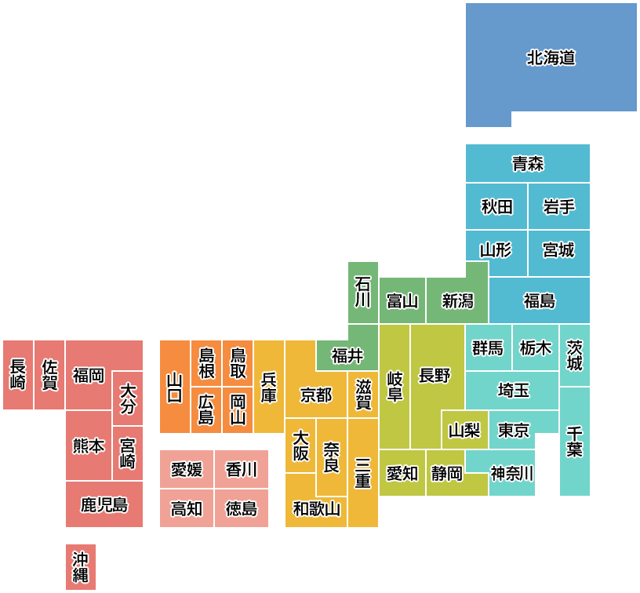

北海道



青森

秋田
岩手
山形
宮城
 |  |  | 操作説明
 |  |  | 上部のHomeボタンをクリックすると、ホーム画面に遷移。 Searchボタンをクリックすると、現在の検索画面に遷移。 Helpボタンをクリックすると、説明画面に遷移。 中央に日本列島とそれぞれの都道府県をクリックできるボタンがあり、クリックするとその地点の登録画面に遷移。
石川
富山
新潟
福島

茨城
長崎
佐賀
島根
鳥取
福井
岐阜
群馬
栃木
福岡
大分
山口
兵庫
京都
滋賀
長野
埼玉

広島
岡山
大阪
山梨
東京
千葉
熊本
宮城
奈良
三重
愛媛
香川
愛知
静岡
神奈川
鹿児島
高知
徳島
和歌山

沖縄

 |  |  | へ

地点選択画面
ドキュメント名 |  | サブシステム名 |  | 版 | 日付 | 作成者
機能設計書 |  | 天気概況システム |  | 1.0版 | 2021-06-08 | 中村

画面レイアウト | 画面名
 | 検索画面

画面イメージ |  |  | 画面説明
 |  |  | この画面では、選択された都道府県の地点が出ます。 それぞれの地点を選択したら、日付を指定する画面に遷移します。 今回は東京を選択としてこの画面が出ています。
Home
Help
Registration

地点をクリック！

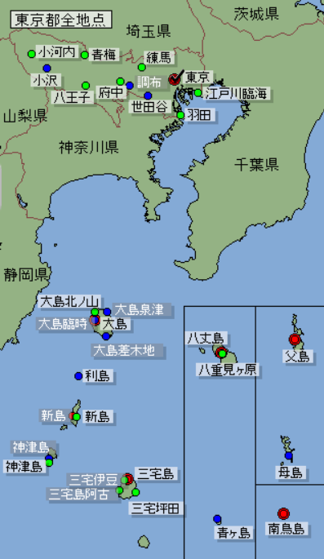

 |  |  | 操作説明
 |  |  | 上部のHomeボタンをクリックすると、ホーム画面に遷移。 Searchボタンをクリックすると、現在の検索画面に遷移。 Helpボタンをクリックすると、説明画面に遷移。 Registrationボタンをクリックすると、登録画面に遷移。 それぞれの地点をクリックできるボタンがあり、クリックするとその地点の入力画面に遷移。

 |  |  | へ

入力画面
ドキュメント名 |  | サブシステム名 |  | 版 | 日付 | 作成者
機能設計書 |  | 天気概況システム |  | 1.0版 | 2021-06-08 | 中村

画面レイアウト | 画面名
 | 登録画面

画面イメージ |  |  | 画面説明
 |  |  | この画面では、天気を知りたい日付を入力すると年/月/日がその入力された日に変わりその後送信ボタンを押すと結果画面に遷移します。
Home
Help
Registration

日付を入力！

年/月/日
2019年8月

日
月
火
水
木
金
土
 |  |  | 操作説明
 |  |  | カレンダーの日付をクリックすると、年/月/日のところがその日付に変わり、送信ボタンをクリックすることで結果画面に遷移しその日の天気が表示されます。
28
29
30
31
1
2
3
4
7
8
9
10
5
6
11
12
13
14
15
16
17

18
19
20
21
22
23
24

25
26
27
28
29
30
31
登録画面へ
1
2
3
4
5
6
7

登録画面
ドキュメント名 |  | サブシステム名 |  | 版 | 日付 | 作成者
機能設計書 |  | 天気概況システム |  | 1.0版 | 2021-06-08 | 中村

画面レイアウト | 画面名
 | 登録画面

画面イメージ |  |  | 画面説明
 |  |  | この画面では、地点のデータのCSVファイルを登録します。
Home
Help
Registration

登録画面

地点のCSVファイルを選択してください
 |  |  | 操作説明
 |  |  | 登録ボタンをクリックでCSVファイルを登録

登録

結果画面
ドキュメント名 |  | サブシステム名 |  | 版 | 日付 | 作成者
機能設計書 |  | 天気概況システム |  | 1.0版 | 2021-06-08

画面レイアウト | 画面名
 | メイン画面

画面イメージ |  |  | 画面説明
 |  |  | （１）登録画面から指定された日付と、検索画面で指定された地域の天気を表示。 (2)データベース上の昼夜の天気をアイコンで表示する。 (3)最高気温と最低気温を表示する。
Home
Help
Registration

2021年1月1日
東京の天気


12℃
おひる
曇後晴

よる
快晴
-3℃

 |  |  | 操作説明
 |  |  | Homeのリンクでトップページへ戻る。

説明画面
ドキュメント名 |  | サブシステム名 |  | 版 | 日付 | 作成者
機能設計書 |  | 天気概況システム |  | 1.0版 | 2021-06-08 | 中村

画面レイアウト | 画面名
 | ホーム画面

画面イメージ |  |  | 画面説明
 |  |  | この画面では、この天気概要アプリの説明が書かれています。 検索の仕方や、結果の表示まで書かれてる画面です。
Home
Help
Registration

サイトの説明！

このサイトは過去の天気がどうだったのかを調べられるサイトです。
このボタンをクリックしてみてください！
すると、右のような図がでできます!!
各都道府県のボタンをクリックで選択することができます。
試しに東京をクリックすると・・・
このようなカレンダーが出てきます‼
今回は、1月1日を選択して検索すると・・・
検索結果が表示されます！
いろいろな地点や日付で検索してみてください‼

Search

北海道
 |  |  | 操作説明
 |  |  | 上部のHomeボタンをクリックするとこのホーム画面に遷移します。 Searchボタンをクリックすると、検索画面に遷移します。

青森

秋田
岩手

山形
宮城
石川
富山
新潟
福島

島根
鳥取
福井
群馬
栃木
茨城
長崎
佐賀
福岡
山口
兵庫
岐阜
長野
大分
広島
岡山
京都
滋賀
埼玉
山梨
東京
千葉
熊本
宮城
大阪
奈良
愛媛
香川
三重
愛知
静岡
神奈川
鹿児島
高知
徳島
和歌山

沖縄

2021/1/1
2021年1月

日
月
火
水
木
金
土

28
29
30
31
1
2
3

4
5
6
7
8
9
10
15
16
17
11
12
13
14
18
19
20
21
22
23
24

25
26
27
28
29
30
31

検索！
1
2
3
4
5
6
7

2021年1月1日
東京の天気

12℃
おひる
曇後晴
よる
快晴
-3℃

